ceník 2025 -15.11.25-final
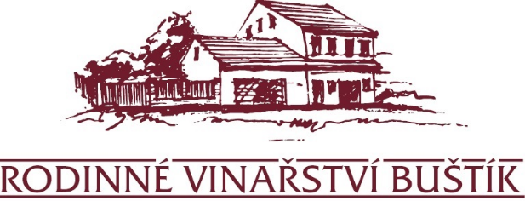
Rodinný penzion U Buštíků v Šardicích

Ceník ubytování se snídaní - platný od 15.11.2025 | od 2 a více nocí | pouze 1 noc
* s DPH 12% | pokoj/noc | cena za pokoj/noc
Dvoulůžkový pokoj číslo 5, 6 a 7 – Standard | 2,000 Kč | 2,600 Kč
Dvoulůžkový pokoj standard obsazený 1 osobou | 1,400 Kč | 1,800 Kč
Dvoulůžkový pokoj číslo 4 a 8 - De lux | 2,200 Kč | 2,800 Kč
Dvoulůžkový pokoj delux obsazený 1 osobou | 1,500 Kč | 1,900 Kč
Třílůžkový apartmán (studio) s kuchyňským koutem | 3,600 Kč | 4,700 Kč
Třílůžkový apartmán (studio) s kuchyňským koutem - 2 osoby | 2,700 Kč | 3,500 Kč
Třílůžkový apartmán (studio) s kuchyňským koutem - 1 osoba | 1,600 Kč | 2,100 Kč
Čtyřlůžkový pokoj číslo 1 a 2 - 4 osoby | 4,000 Kč | 5,200 Kč
Čtyřlůžkový pokoj číslo 1 a 2 - 3 osoby | 3,600 Kč | 4,600 Kč
Čtyřlůžkový pokoj číslo 1 a 2 - 2 osoby | 2,600 Kč | 3,400 Kč
Čtyřlůžkový pokoj číslo 1 a 2 - 1 osoba | 1,500 Kč | 1,900 Kč

V uvedených cenách je zahrnuta snídaně, klimatizace,parkování,WIFI internet, lůžkoviny, ručníky a DPH 12%.

Podmínky ubytování
Minimální délka pobytu od června do září jsou dvě noci.
Check in : 16-18 hod, před 16 hod bude připočítán poplatek 400 Kč
Check out : 8-10 hod, po 10 hod bude připočítán poplatek 400 Kč
V případě biologického znečištění je hostům účtována smluvní pokuta 2 000 Kč.
V případě ztráty klíčů je hostům účtována smluvní pokuta 500 Kč.
Domácí zvířata nelze ubytovat.
Platí přísný zákaz kouření v celém penzionu mimo venkovní prostory.

Stornovací podmínky
Předběžná rezervace platí 3 dny, bez zaplacení zálohy se 4. den automaticky ruší.
Záloha při objednání pobytu je 50 % ceny pobytu. Po zaplacení je rezervace závazná.
Doplatek na místě v den příjezdu v hotovosti nebo kartou.
V případě vystavení faktury hlaste prosím předem fakturační údaje a IČ a DIČ.

Storno poplatky ze závazné rezervace se účtují z celkové ceny:
Od 15.- 7. dne před zahájením pobytu – 50 % hodnoty zaplacené zálohy
Od 6.-1. dne před zahájením pobytu – 100 % hodnoty zaplacené zálohy
V případě vlastní neúčasti si může objednatel určit za sebe náhradu po dohodě s ubytovatelem.

Školící a degustační prostory | * s DPH 21%
Pronájem konferenční místnosti - kapacita 24 míst | 600 Kč / hod
projekční TV 75 palců, LAN, WIFI,
Pronájem degustačního sklepa - kapacita 12 míst | 300 Kč / hod
krbová kamna, LAN, WIFI,

Ceník coffeebreaku: | * s DPH 12%
CB 1: káva, voda | 80 Kč
CB 2: káva, voda, chlebíček | 120 Kč
CB 3: káva, voda, chlebíček, koláček | 150 Kč

Degustace a občerstvení

Degustace: | * s DPH 21%
Degustační láhev vína 0,75 l:
je možnost si vybrat počet lahví a druh vína z aktuální nabídky | 350 Kč
lahvového vína, doporučujeme 1 láhev na 1 degustující osobu

Občerstvení: | * s DPH 12%
Pohoštění paní domácí na osobu:
přivítání hostů moravskou slivovicí (dle denní nabídky)
teplá večeře formou výběru z teplého rautu: smažené řízečky a žampiony, pečené maso | 650 Kč
kuřecí paličky, opékané brambory a zeleninový salát
druhá studená večeře k degustaci : domácí uzené, špek, tlačenka, pečivo, škvarky,
chléb, zelenina a ovoce

